9.12
 | F 側 2016年9月 71,000ｋｍ
 |  |  | ２番 |  |  |  | ４番 |  |  | 最大最小の差
クリアランス | ＥＸ | C:規定値 | 0.35±0．08 |  | 0.35±0.03 |  | 0.35±0．03 |  | 0.35±0.08
 |  | B:計測 | 0.32 |  | 0.32 |  | 0.32 |  | 0.27 | 相対差：0.00
 |  | B:再計測 | 0.33 |  | 0.33 |  | 0.33 |  | 0.28
 |  | B:再計測 | 0.33 |  | 0.33 |  | 0.33 |  | 0.33
 | ＩＮ | C:規定値 | 0.2±０．０３ |  | 0.2±０．０8 |  | 0.2±０．０8 |  | 0.2±０．０3 | 相対差：0.01
 |  | B:計測 | 0.1 |  | 0.12 |  | 0.09 |  | 0.12
 |  | B:再計測 | 0.16 |  | 0.19 |  | 0.1 |  | 0.13
 |  | B:再計測 | 0.19 |  | 0.19 |  | 0.18 |  | 0.18
シム厚 | ＥＸ | D:取出した厚 4番：交換後の厚 | 2.79 |  | 1.65 |  | 1.65 |  | 2.72
 |  | 求める厚さ | 2.77 |  | 1.63 |  | 1.63 |  | 2.7
 | ＩＮ | D:交換後の厚さ | 1.775 |  | 2.79 |  | 2.72 |  | 1.75
 |  | 求める厚さ | 1.765 |  | 2.78 |  | 2.7 |  | 1.73

 |  |  | １番 |  |  |  | ３番 |  |  | 最大最小の差
クリアランス | ＩＮ | C:規定値 | 0.2±０．０３ |  | 0.2±０．０8 |  | 0.2±０．０8 |  | 0.2±０．０3
 |  | B:計測 | 0.17 |  | 0.18 |  | 0.19 |  | 0.19 | 相対差：0.02
 |  | B:再計測 | 0.17 |  | 0.17 |  | 0.19 |  | 0.19
 |  | B:再計測 | 0.17 |  | 0.17 |  | 0.19 |  | 0.19
 | ＥＸ | C:規定値 | 0.35±0．08 |  | 0.35±0.03 |  | 0.35±0．03 |  | 0.35±0.08 | 相対差：0.00
休止バルブはバルブリフタの厚み
 |  | B:計測 | 0.35 |  | 0.34 |  | 0.33 |  | 0.35
 |  | B:再計測 | 0.35 |  | 0.35 |  | 0.35 |  | 0.35
 |  | B:再計測 | 0.35 |  | 0.35 |  | 0.35 |  | 0.35
シム厚 | ＩＮ | D:取出した厚さ | 1.875 |  | 2.86 |  | 2.79 |  | 1.825
 |  | 求める厚さ | 1.845 |  | 2.84 |  | 2.78 |  | 1.815
 | ＥＸ | D:取出した厚さ | 2.79 |  | 1.65 |  | 1.65 |  | 2.79
 |  | 求める厚さ | 2.79 |  | 1.64 |  | 1.63 |  | 2.79
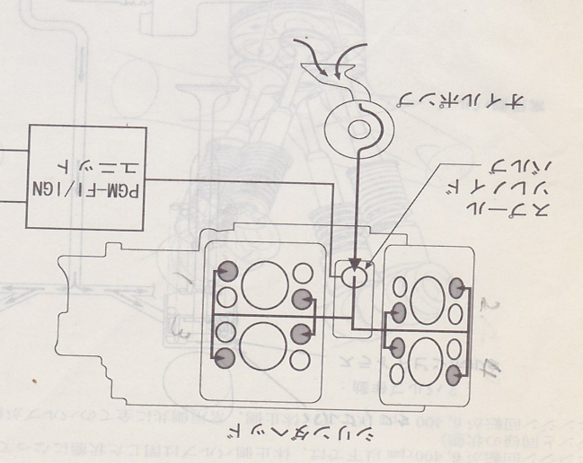
 |  |  |  | ○：丁度良い |  | ゆ：ゆるい |  | ×：きつい

 |  |  |  |  |  | 水色の枠内は、休止側バルブ
 |  |  |  | 8-11頁 バルブクリアランス
 |  |  |  |  | 常用側 | ± | 休止側 | ±
 |  |  |  | IN | 0.20 | 0.03 | 0.20 | 0.08
 |  |  |  | EX | 0.35 | 0.03 | 0.35 | 0.08

 |  |  |  |  | A=(B―C)+D
 |  |  |  |  | A:求めるシムの厚さ
 |  |  |  |  | B:測定したバルブクリアランス
 |  |  |  |  | C:規定のバルブクリアランス
 |  |  |  |  | D:取り出したシムの厚さ
 |  |  |  |  | *求めるシムの厚さが、２．８００mm以上の場合は、バルブシートを点検する。カーボンがある時は、除去し、バルブシートを修正。

 |  |  |  |  | 古いバルブリフタ

